Schema Kustlijnzorg
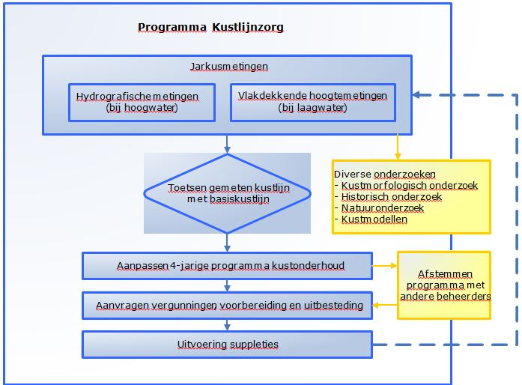
Referentie: | Begrippenlijst
Onderwerp: | Definitie Kustlijnzorg op pagina 5 van het Marktconsultatiedocument

Kaart 1 Hydrografie
Referentie: | Paragraaf 1.4 Bereik van de huidige dienstverlening
Onderwerp: | HVK.1| Opnamebegrenzing Hydrografische metingen voor Kustlijnzorg op pagina 12 van het Marktconsultatiedocument

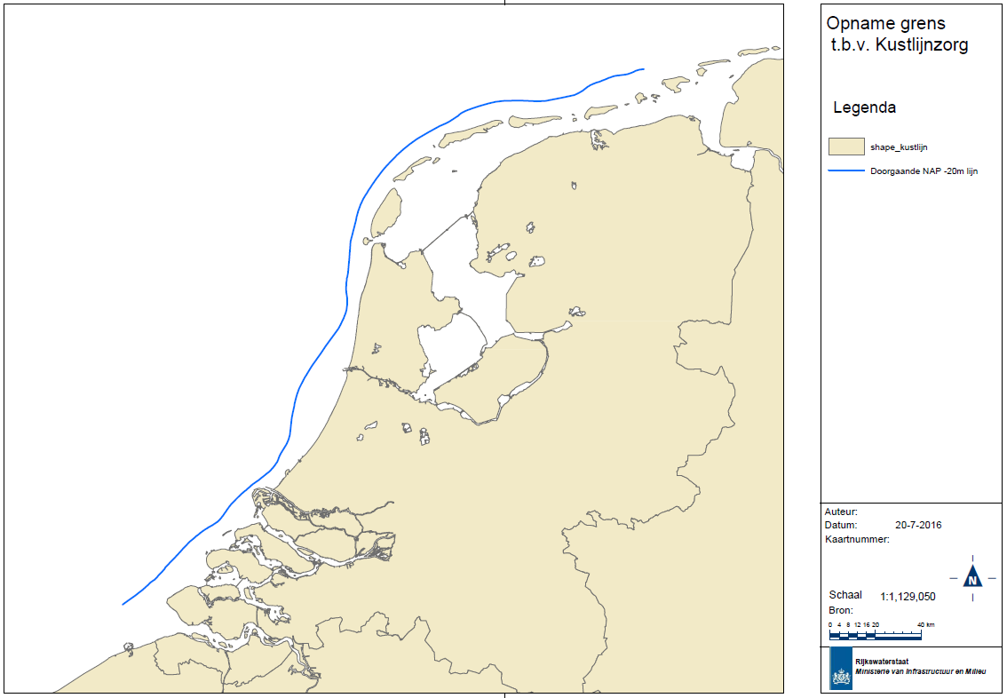

 | Kaart 1: HVK.1 Opnamebegrenzing Hydrografische metingen voor Kustlijnzorg

Kaart 2 Hydrografie
Referentie: | Paragraaf 1.4 Bereik van de huidige dienstverlening
Onderwerp: | HVK.1| Opname gebieden Hydrografische metingen op pagina 12 van het Marktconsultatiedocument

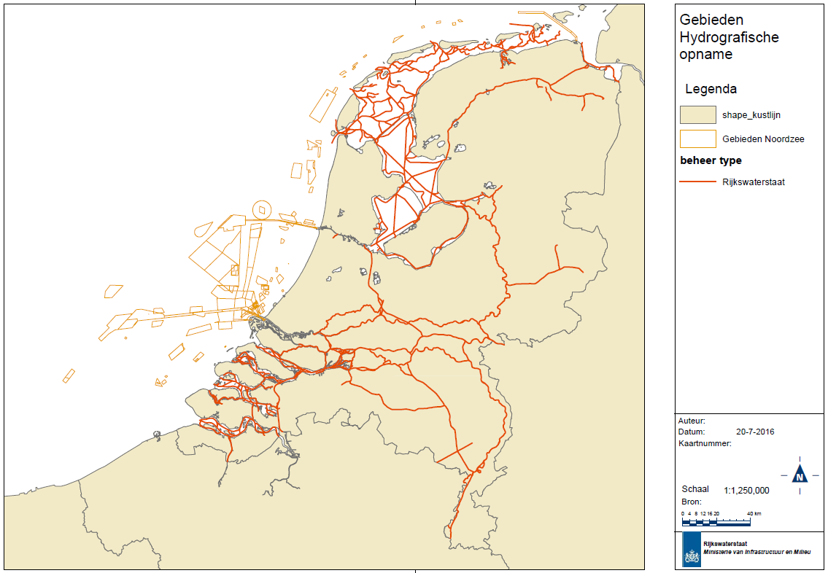

 | Kaart 2: HVK.1 Opname gebieden Hydrografische metingen

Kaart 3 Stromingsmetingen
Referentie: | Paragraaf 1.4 Bereik van de huidige dienstverlening
Onderwerp: | HVK.1| Opnamegebieden Stroommetingen op pagina 13 van het Marktconsultatiedocument

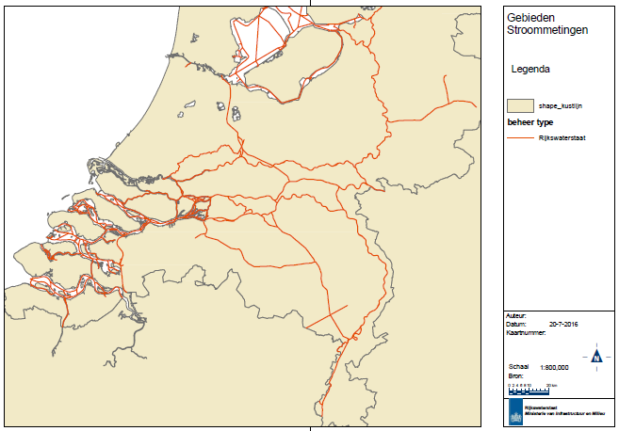

 | Kaart 3: HVK.2 Opnamegebieden Stroommetingen

Kaartje 4 Zoutmetingen
referentie: | Paragraaf 1.4 Bereik van de huidige dienstverlening
Onderwerp: | HVK.1| Zoutmetingen op pagina 13 van het Marktconsultatiedocument

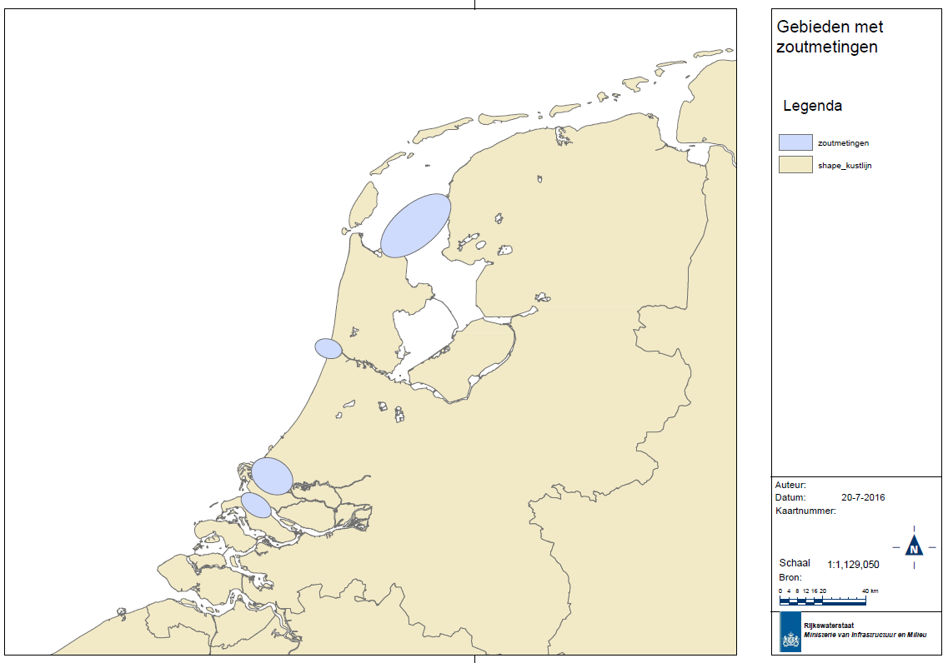

 | Kaart 4: HVK.3 Zoutmetingen

Kaart 5. Vlakdekkende hoogtemet
Referentie: | Paragraaf 1.4 Bereik van de huidige dienstverlening
Onderwerp: | HVK.1| Vlakdekkende hoogtemetingen op pagina 14 van het Marktconsultatiedocument

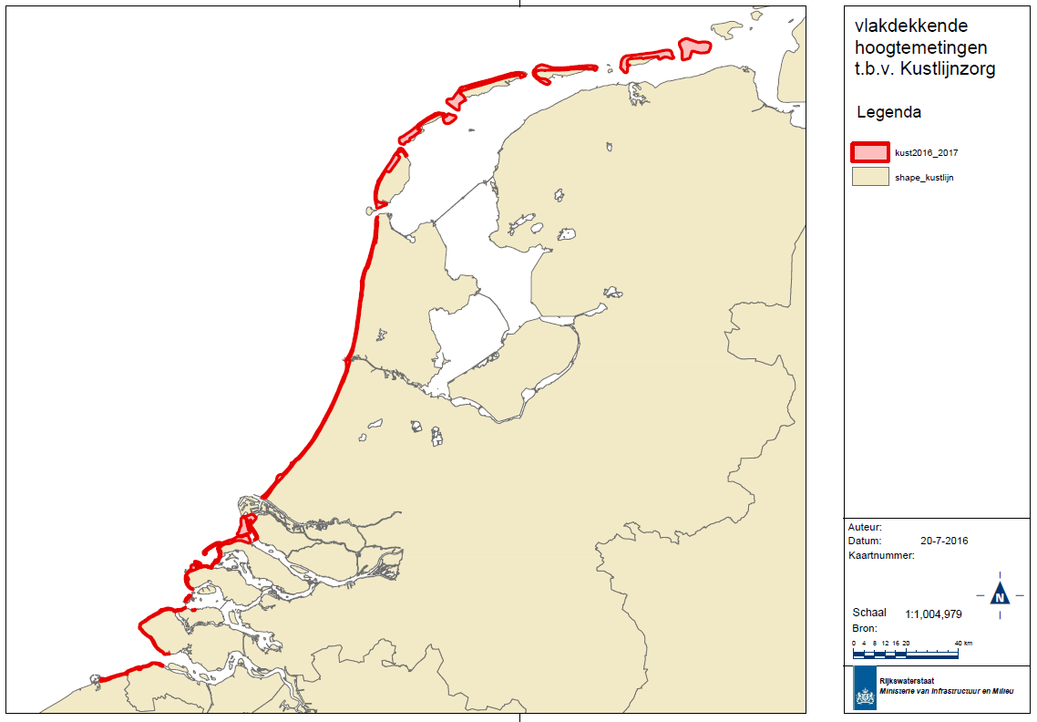

 | Kaart 5: HVK4 Vlakdekkende hoogtemetingen kust ten behoeve van kustlijnzorg

Schema 2 Verkavelingstabel
Referentie: | Hoofdstuk 3 onderdeel C. Integraal aanbesteden en verkaveling
Onderwerp: | Verkavelingstabel op pagina 21 van het Marktconsultatiedocument

Geografische gebieden (GG)
Hydrografie
Stromings-meting
Zoutindringing
Vlakdekkende
Hoogtemetingen kust

Invullen GG.1

Invullen GG.-

Invullen GG.-

Invullen: GG.-

 | Schema 2: verkavelingstabel

